상품제안서
칼라 손잡이 에코백 시즌2 [BG106] | 상품코드: S16488

 |  |  |  |  |  |  | 02-713-8555 | www.synergygift.co.kr
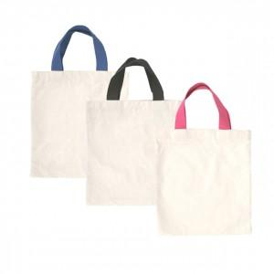

【상세/제작정보】

【인쇄/포장옵션】 | 실크 / OPP(비닐)

【공급단가】 | 수량 | 100~ | 300~ | 500~ | 1,000~ | 2,000~
*VAT별도 | 단가 | 1,700원 | 1,740원 | 1,700원 | 1,640원 | 1,580원

【상품 URL】 | https://www.synergygift.co.kr:443/src/goods_detail.php?gdno=15817

